Solicitud gráfica
 | Área: | Ciencias Naturales |  |  | Fecha:
 | Grado: | 11
 | Título del tema: | Los derivados de ácidos carboxílicos y las funciones nitrogenadas |  |  | ¿Cuaderno de estudio o recurso? | Recurso
 | Editor: | Lyz Bernal |  |  | Motor del recurso | Diaporama F1

 | Código guión o recurso: | CN_08_01_REC10 | ← Para determinar este código, visite la hoja de Ayuda
 |  |  |  |  | ESPECIFICACIÓN DE ARCHIVOS A ENTREGAR
Núm. | Archivo Shutterstock o ruta en web | Imagen para: | Tipo | Ubicación de la imagen en el recurso Diaporama F1 | Nombre imagen SMALL | Tamaño imagen SMALL | Nombre imagen ZOOM | Tamaño imagen ZOOM | Descripción | Observaciones
IMG01 | Ver descripción y observaciones | Recurso Diaporama F1 | Ilustración | Contenido | CN_08_01_REC10_IMG01.png | 950 x 608 px |  |  |  | Realizar ilustración como imagen guía, se deja a disposición de incluir fondo. Dejar espacio en blanco en la mitad superior para texto.
IMG02 | Ver descripción y observaciones | Recurso Diaporama F1 | Ilustración | Contenido | CN_08_01_REC10_IMG02.png | 950 x 608 px |  |  |  | Realizar ilustración como imagen guía,se deja a disposición de incluir fondo. Dejar espacio en blanco al lado izquierdo para texto.
IMG03 | Ver descripción y observaciones | Recurso Diaporama F1 | Ilustración | Contenido | CN_08_01_REC10_IMG03.png | 950 x 608 px |  |  |  | Realizar ilustración como imagen guía,se deja a disposición de incluir fondo. Dejar espacio en blanco en la mitad superior para texto.
IMG04 | Ver descripción y observaciones | Recurso Diaporama F1 | Ilustración | Contenido | CN_08_01_REC10_IMG04.png | 950 x 608 px |  |  |  | Realizar ilustración como imagen guía,se deja a disposición de incluir fondo. Dejar espacio en blanco al lado izquierdo para texto.n correo de solicitud gráfica se anexa enlace drive para que puedan copiar los textos
IMG05 | 194768885 | Recurso Diaporama F1 | Ilustración | Contenido | CN_08_01_REC10_IMG05.png | 950 x 608 px |  |  | 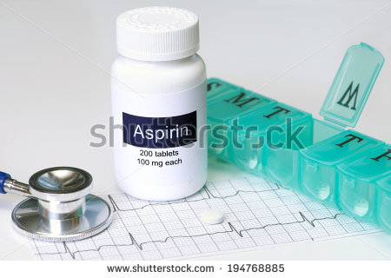 | Reemplazar Aspirin por Aspirina. Tablets por tabletas. 100 mg each por 100 mg
IMG06 | 167955830 | Recurso Diaporama F1 | Ilustración | Contenido | CN_08_01_REC10_IMG06.png | 950 x 608 px |  |  |  | Incluir fórmula y nombre
IMG07 | 258450728 | Recurso Diaporama F1 | Fotografía |  | #N/A | #N/A | #N/A | #N/A | 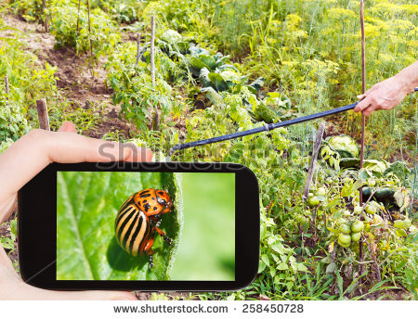
IMG08 | Ver descripción y observaciones | Recurso Diaporama F1 | Ilustración |  | #N/A | #N/A | #N/A | #N/A |  | Realizar como imagen guía. Es para ficha de estudiante
IMG09 | Ver descripción y observaciones | Recurso Diaporama F1 | Ilustración |  | #N/A | #N/A | #N/A | #N/A |  | Realizar como imagen guía. Es para ficha de estudiante. Todas las estructuras en negro. En correo de solicitud gráfica se anexa enlace drive para que puedan copiar los textos

